利用方法（例）
【問い合わせ先】
千葉県総合企画部
統計課
産業連関表担当
〒260-8667
千葉市中央区市場町１番１号
電話
043－223-2219
FAX
043－227-4458
E-mail tkrenkan@mz.pref.chiba.lg.jp

【令和2年千葉県産業連関表による経済波及効果簡易分析ツールver.1.0 ☆統合大分類☆ 】
（利用方法）
このツールは、「令和2年千葉県産業連関表」を使って、経済波及効果を測定するために作成したものです。
最終需要増加額を該当部門に値入力するだけで、生産誘発効果を第２次波及効果まで測定できます。
なお、産業連関分析にはいくつかの前提条件（シート「前提」参照）がありますので、得られる結果は実際の波及効果とは異なります。産業連関表を使った分析事例として活用してください。
また、建設部門の波及効果については、より精度の高い分析を行うための「建設部門簡易分析ツール」をご利用ください。

【利用方法】
１ あらかじめ、最終需要増加額とその金額の部門ごとの内訳を設定してください。 |  |  | 【測定表】
２ 入力箇所は4カ所あります。
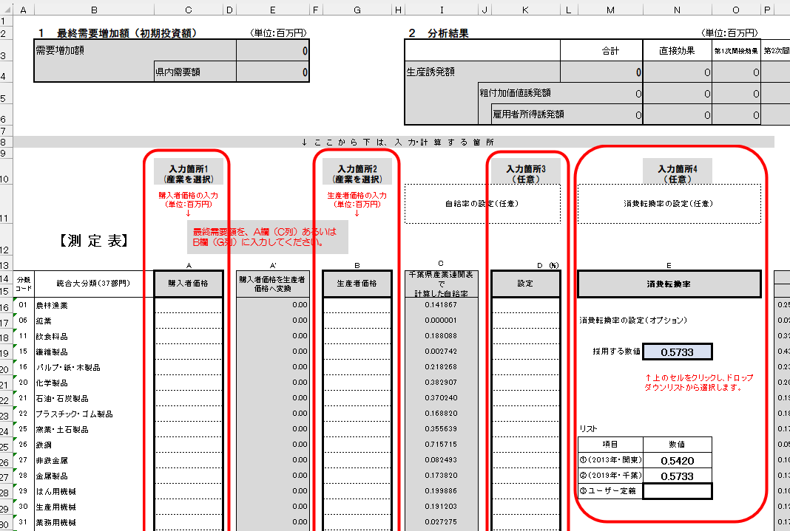
３ 入力箇所１、２
最終需要増加額を「測定表」シートに入力します。（単位：百万円）
金額が購入者価格の場合はA欄、生産者価格の場合はB欄へ入力します。
（購入者価格欄に入力した値は自動的に生産者価格に変換されます。）
※購入者価格：店舗、ネットなどから購入した価格。商品を消費者の手元に届けるためにかかった運賃や、卸・小売などの手数料を上乗せされています。
生産者価格：いわゆる工場出荷額。生産者（メーカーや事業者）が財・サービスを工場や事業所から出荷する時点での価格です。
例えば「道の駅」で販売されている産品は、価格に運営費や手数料が含まれていますので購入者価格になります。
３ 上記の最終需要のうち、県内で調達する県産品等の産業については、「自給率」の設定欄に「1」と入力してください。
不明の場合は空欄のままにしてください。（産業連関表で計算された自給率が適用されます。）
４ ２次波及効果を算出する際の消費転換率は、2024年「家計調査」から計算した値があらかじめ設定されていますが、必要に応じて変更
してください。（「消費転換率」の設定欄を参照）
５ 測定の結果は「結果」シートに、計算過程は「測定表」シート及び「フローチャート」シートに出力されます。
（その他のシートは測定に必要な係数が入力されています。）

【留意事項】
１ このツールによる分析結果を千葉県が保証するものではありません。分析する方の責任において利用してください。
２ 分析方法の見直しやデータの更新等により、利用者の皆様にあらかじめ通知することなく、内容を変更することがあります。
（変更した場合はバージョンナンバーを更新します。）
３ このツールは、産業連関表対象年（令和2年）の価格によるものであり、分析対象時点の価格を考慮していません。

※このツールを用いた分析結果を公表された場合は、お手数ですが、公表資料等を右記まで御提供くだされば幸いです。

 |  | ある観光地で、県産品のピーナッツ和菓子が、手土産品として100億円売れました。
 | 入 力 事 例 | また、成田空港が近いことから飛行機のミニチュア（プラスチック製）、チーバくんをモチーフにした木質プラスチックのフィギュアがあわせて100億円売れました。
 |  | その場合、下記のように入力します。

 |  |  |  | 測定表」シートに入力します。
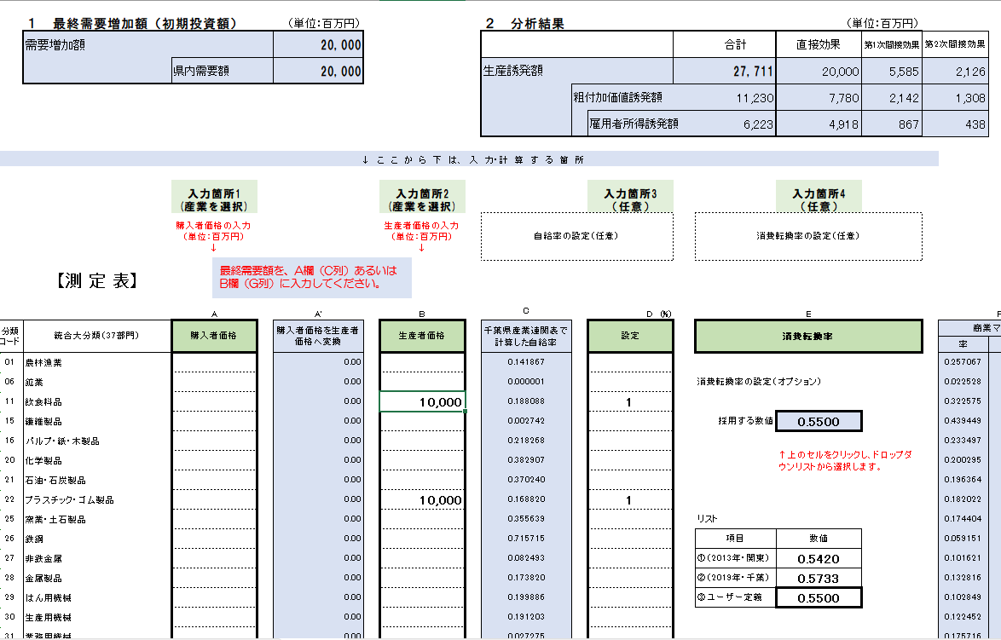

・県の企業・事業所が出荷した産品なので、自給率100％である
として、「１(＝100%)」を入力しました。
・県内企業かどうかわからない場合は、空欄のままで。

ここは、消費転換率をドロップダウンで選択する箇所です。
③に入力したので、セルを選択し、ドロップダウンしたリストから0.550000を選択しました。
自分で計算しない場合は、この分析ツールで計算してある数値を使います。

落花生の手土産品

飛行機のミニチュアやチーバくんのフィギュア
現在、2030年であることから、最新の2029年家計調査を用いて、
消費転換率を計算しました。
このため、その数値を入力します。

測定表
 | １ 最終需要増加額（初期投資額） |  | （単位：百万円） |  | ２ 分析結果 |  |  |  |  | （単位：百万円）
 | 需要増加額 |  | 2,000 |  |  |  |  | 合計 | 直接効果 | 第1次間接効果 | 第2次間接効果
 |  | 県内需要額 | 1,537 |  | 生産誘発額 |  |  | 2,235 | 1,537 | 454 | 244
 |  |  |  |  |  | 粗付加価値誘発額 |  | 1,209 | 820 | 239 | 150
 |  |  |  |  |  |  | 雇用者所得誘発額 | 715 | 562 | 103 | 50

 | ↓ こ こ か ら 下 は、 入 力・計 算 す る 箇 所

最終需要額を、A欄（C列）あるいはB欄（G列）に入力してください。
 |  | 入力箇所1 (産業を選択) |  | 入力箇所2 (産業を選択) |  |  | 入力箇所3 （任意） |  | 入力箇所4 （任意）
 |  | 購入者価格の入力 （単位：百万円） ↓ |  | 生産者価格の入力 （単位：百万円） ↓ | 自給率の設定（任意） |  |  | 消費転換率の設定（任意） |  |  |  |  |  |  |  | A'+B |  | G×H | 投入係数×I (県内需要増加額） | Ｊ×自給率 | 逆行列係数 ×K | 逆行列係数 ×I (県内需要増加額） |  | Ｍ×Ｎ | 消費転換率は、 必要に応じ設定 ↓ |  |  | Ｑの合計 ×Ｒ | Ｓ×自給率 | 逆行列係数×T | Ｍ＋Ｕ（又は Ｉ＋Ｌ＋Ｕ） | 生産誘発額×粗付加価値率 |  |  | 生産誘発額×雇用者所得率 |  |  | 生産誘発額×就業係数 |  |  | 生産誘発額×雇用係数
 | 【測 定 表】
 |  | A | A' | B | C |  | D (%) | E |  |  |  | F |  | G |  | H | I | J | K | L | M | N | O | P | Q | R | S | T | U | V | W |  | X |  |  | X |  |  | Z |  |  | AA
分類 コード | 統合大分類（37部門） | 購入者価格 | 購入者価格を生産者価格へ変換 | 生産者価格 | 千葉県産業連関表で 計算した自給率 |  | 設定 | 消費転換率 |  |  |  | 商業マージン |  | 国内貨物運賃 |  | 需要増加額 | 自給率 | 県内需要 増加額 | 中間投入額 | 県内自給額 （１次） | 1次 生産誘発額 | 直接・１次 生産誘発額 | 雇用者所得率 | 雇用者所得誘発額 | 消費転換率 | 消費 誘発額 | 民間消費 構成比 | 部門別消費誘発額 | 県内消費誘発額 | ２次 生産誘発額 | 総合 生産誘発額 | 粗付加価値誘発額 |  |  | 雇用者所得誘発額 |  |  | 就業誘発者数（人） |  |  | 雇用誘発者数（人）
 |  |  |  |  |  |  |  |  |  |  |  | 率 | 額 | 率 | 額 |  |  |  |  |  |  |  |  |  |  |  |  |  |  |  |  | 直接 | １次 | ２次 | 直接 | １次 | ２次 | 直接 | １次 | ２次 | 直接 | １次 | ２次
01 | 農林漁業 |  | 0.00 |  | 0.141867 |  |  |  |  |  |  | 0.257067 | 0.00 | 0.039450 | 0.00 | 0.00 | 0.141867 | 0.00 | 22.59 | 3.20 | 3.62 | 3.62 | 0.115938 | 0.42 |  |  | 0.052019 | 19.01 | 2.70 | 2.98 | 6.60 | 0.00 | 1.66 | 1.36 | 0.00 | 0.42 | 0.34 | 0.00 | 0.52 | 0.42 | 0.00 | 0.08 | 0.07 | (注）
06 | 鉱業 |  | 0.00 |  | 0.000001 |  |  | 消費転換率の設定（オプション） |  |  |  | 0.022528 | 0.00 | 0.066403 | 0.00 | 0.00 | 0.000001 | 0.00 | 0.04 | 0.00 | -3.34 | -3.35 | 0.213983 | -0.72 |  |  |  | 0.00 | 0.00 | -0.48 | -3.83 | 0.00 | -1.90 | -0.27 | 0.00 | -0.72 | -0.10 | 0.00 | -0.03 | 0.00 | 0.00 | -0.03 | 0.00 | １ 直接効果、１次生産誘発額及び2次生産誘発額は、逆行列係数
初期値は2019年全国家計構造調査の千葉県消費。
（消費支出／勤め先収入）
「消費転換率」シートで設定を変更できます。
11 | 飲食料品 | 200 | 129.05 |  | 0.188088 |  | 1 |  |  |  |  | 0.322575 | 64.51 | 0.032171 | 6.43 | 129.05 | 1.000000 | 129.05 | 101.53 | 19.10 | 20.31 | 149.36 | 0.205349 | 30.67 |  |  | 0.146635 | 53.60 | 10.08 | 11.16 | 160.51 | 44.74 | 7.04 | 3.87 | 26.50 | 4.17 | 2.29 | 3.47 | 0.55 | 0.30 | 3.40 | 0.54 | 0.29 | の 均衡産出高モデルにより算出している。
15 | 繊維製品 |  | 0.00 |  | 0.002742 |  |  | 採用する数値 | 0.5500 |  |  | 0.439449 | 0.00 | 0.024549 | 0.00 | 0.00 | 0.002742 | 0.00 | 1.00 | 0.00 | 0.00 | 0.00 | 0.943563 | 0.00 |  |  | 0.051892 | 18.97 | 0.05 | 0.05 | 0.06 | 0.00 | 0.00 | 0.02 | 0.00 | 0.00 | 0.05 | 0.00 | 0.00 | 0.01 | 0.00 | 0.00 | 0.01
16 | パルプ・紙・木製品 |  | 0.00 |  | 0.218268 |  |  |  | ↑上のセルをクリックし、ドロップダウンリストから選択します。 |  |  | 0.233497 | 0.00 | 0.058004 | 0.00 | 0.00 | 0.218268 | 0.00 | 8.26 | 1.80 | 2.40 | 2.40 | 0.230606 | 0.55 |  |  | 0.015919 | 5.82 | 1.27 | 1.57 | 3.97 | 0.00 | 1.00 | 0.65 | 0.00 | 0.55 | 0.36 | 0.00 | 0.07 | 0.05 | 0.00 | 0.07 | 0.04 | ２ ２次生産誘発額は、次の経路による。
20 | 化学製品 |  | 0.00 |  | 0.382907 |  |  |  |  |  |  | 0.200295 | 0.00 | 0.026939 | 0.00 | 0.00 | 0.382907 | 0.00 | 19.92 | 7.63 | 11.76 | 11.76 | 0.060043 | 0.71 |  |  | 0.043411 | 15.87 | 6.08 | 8.96 | 20.73 | 0.00 | 3.26 | 2.48 | 0.00 | 0.71 | 0.54 | 0.00 | 0.11 | 0.08 | 0.00 | 0.11 | 0.08 | 生産増加（直接及び１次誘発）→雇用者所得増加→
21 | 石油・石炭製品 |  | 0.00 |  | 0.370240 |  |  |  |  |  |  | 0.196364 | 0.00 | 0.021219 | 0.00 | 0.00 | 0.370240 | 0.00 | 101.67 | 37.64 | 48.87 | 48.87 | 0.009318 | 0.46 |  |  | 0.019265 | 7.04 | 2.61 | 5.66 | 54.53 | 0.00 | 19.93 | 2.31 | 0.00 | 0.46 | 0.05 | 0.00 | 0.05 | 0.01 | 0.00 | 0.05 | 0.01 | →民間消費支出増加（新規最終需要の発生）
22 | プラスチック・ゴム製品 |  | 0.00 |  | 0.168820 |  |  |  |  |  |  | 0.182022 | 0.00 | 0.030404 | 0.00 | 0.00 | 0.168820 | 0.00 | 8.74 | 1.48 | 1.97 | 1.97 | 0.286471 | 0.56 |  |  | 0.008278 | 3.03 | 0.51 | 0.73 | 2.70 | 0.00 | 0.85 | 0.31 | 0.00 | 0.56 | 0.21 | 0.00 | 0.07 | 0.03 | 0.00 | 0.07 | 0.03 | →生産増加（２次生産誘発額）
25 | 窯業・土石製品 |  | 0.00 |  | 0.355639 |  |  | リスト |  |  |  | 0.174404 | 0.00 | 0.052555 | 0.00 | 0.00 | 0.355639 | 0.00 | 1.96 | 0.70 | 0.99 | 0.99 | 0.224291 | 0.22 |  |  | 0.000827 | 0.30 | 0.11 | 0.21 | 1.21 | 0.00 | 0.50 | 0.11 | 0.00 | 0.22 | 0.05 | 0.00 | 0.03 | 0.01 | 0.00 | 0.03 | 0.01
26 | 鉄鋼 |  | 0.00 |  | 0.715715 |  |  | 項目 | 数値 |  |  | 0.059151 | 0.00 | 0.027078 | 0.00 | 0.00 | 0.715715 | 0.00 | 1.17 | 0.84 | 3.34 | 3.34 | 0.053878 | 0.18 |  |  |  | 0.00 | 0.00 | 0.57 | 3.91 | 0.00 | 0.89 | 0.15 | 0.00 | 0.18 | 0.03 | 0.00 | 0.03 | 0.01 | 0.00 | 0.03 | 0.01 | ３ ２次生産誘発額に係る消費ベクトルは、
27 | 非鉄金属 |  | 0.00 |  | 0.082493 |  |  | ①（2013年・関東） | 0.5420 |  |  | 0.101621 | 0.00 | 0.029412 | 0.00 | 0.00 | 0.082493 | 0.00 | 0.86 | 0.07 | 0.12 | 0.12 | 0.108834 | 0.01 |  |  | 0.000000 | 0.00 | 0.00 | 0.02 | 0.13 | 0.00 | 0.02 | 0.00 | 0.00 | 0.01 | 0.00 | 0.00 | 0.00 | 0.00 | 0.00 | 0.00 | 0.00 | 直接・１次生産誘発に対応する雇用者所得誘発額に
28 | 金属製品 |  | 0.00 |  | 0.173820 |  |  | ②（2019年・千葉） | 0.5733 |  |  | 0.132816 | 0.00 | 0.043831 | 0.00 | 0.00 | 0.173820 | 0.00 | 7.76 | 1.35 | 1.66 | 1.66 | 0.271341 | 0.45 |  |  | 0.003223 | 1.18 | 0.20 | 0.35 | 2.01 | 0.00 | 0.84 | 0.18 | 0.00 | 0.45 | 0.10 | 0.00 | 0.06 | 0.01 | 0.00 | 0.06 | 0.01 | 消費転換率を乗じて得た額を、平成27年千葉県産業連関表の
29 | はん用機械 |  | 0.00 |  | 0.199886 |  |  | ③ユーザー定義 | 0.5500 |  |  | 0.102849 | 0.00 | 0.013195 | 0.00 | 0.00 | 0.199886 | 0.00 | 7.66 | 1.53 | 2.45 | 2.45 | 0.044481 | 0.11 |  |  | 0.000000 | 0.00 | 0.00 | 0.17 | 2.62 | 0.00 | 1.20 | 0.08 | 0.00 | 0.11 | 0.01 | 0.00 | 0.09 | 0.01 | 0.00 | 0.09 | 0.01 | 民間消費支出の構成比
30 | 生産用機械 |  | 0.00 |  | 0.191203 |  |  |  |  |  |  | 0.122452 | 0.00 | 0.011635 | 0.00 | 0.00 | 0.191203 | 0.00 | 2.44 | 0.47 | 0.67 | 0.67 | 0.237886 | 0.16 |  |  | 0.000802 | 0.29 | 0.06 | 0.08 | 0.75 | 0.00 | 0.30 | 0.04 | 0.00 | 0.16 | 0.02 | 0.00 | 0.02 | 0.00 | 0.00 | 0.02 | 0.00 | (屑・副産物の発生でマイナスとなっている部門を除く）で
31 | 業務用機械 |  | 0.00 |  | 0.027275 |  |  | ※家計調査年報の千葉県値は、統計的に平均値とするには調査対象件数が少ないため、掲載していません。 |  |  |  | 0.175716 | 0.00 | 0.013860 | 0.00 | 0.00 | 0.027275 | 0.00 | 1.42 | 0.04 | 0.04 | 0.04 | 0.199155 | 0.01 |  |  | 0.000861 | 0.31 | 0.01 | 0.01 | 0.05 | 0.00 | 0.02 | 0.00 | 0.00 | 0.01 | 0.00 | 0.00 | 0.00 | 0.00 | 0.00 | 0.00 | 0.00 | 分割し算出している。
32 | 電子部品 |  | 0.00 |  | 0.039472 |  |  |  |  |  |  | 0.058937 | 0.00 | 0.009512 | 0.00 | 0.00 | 0.039472 | 0.00 | 3.31 | 0.13 | 0.19 | 0.19 | 0.139167 | 0.03 |  |  | 0.000742 | 0.27 | 0.01 | 0.02 | 0.22 | 0.00 | 0.07 | 0.01 | 0.00 | 0.03 | 0.00 | 0.00 | 0.00 | 0.00 | 0.00 | 0.00 | 0.00
33 | 電気機械 |  | 0.00 |  | 0.098401 |  |  |  |  |  |  | 0.173447 | 0.00 | 0.009114 | 0.00 | 0.00 | 0.098401 | 0.00 | 1.42 | 0.14 | 0.20 | 0.20 | 0.321509 | 0.06 |  |  | 0.005813 | 2.12 | 0.21 | 0.22 | 0.42 | 0.00 | 0.07 | 0.08 | 0.00 | 0.06 | 0.07 | 0.00 | 0.01 | 0.01 | 0.00 | 0.01 | 0.01 | ４ 雇用係数は、平成27年千葉県産業連関表付帯表雇用表による。
34 | 情報通信機器 |  | 0.00 |  | 0.057071 |  |  |  |  |  |  | 0.177934 | 0.00 | 0.007909 | 0.00 | 0.00 | 0.057071 | 0.00 | 0.24 | 0.01 | 0.02 | 0.02 | 0.326742 | 0.01 |  |  | 0.005014 | 1.83 | 0.10 | 0.11 | 0.12 | 0.00 | 0.01 | 0.04 | 0.00 | 0.01 | 0.03 | 0.00 | 0.00 | 0.00 | 0.00 | 0.00 | 0.00 | 雇用係数＝有給役員・雇用者数/県内生産額
35 | 輸送機械 |  | 0.00 |  | 0.040850 |  |  |  |  |  |  | 0.086644 | 0.00 | 0.015744 | 0.00 | 0.00 | 0.040850 | 0.00 | 3.49 | 0.14 | 0.19 | 0.19 | 0.446188 | 0.09 |  |  | 0.009985 | 3.65 | 0.15 | 0.16 | 0.35 | 0.00 | 0.05 | 0.04 | 0.00 | 0.09 | 0.07 | 0.00 | 0.01 | 0.01 | 0.00 | 0.01 | 0.01
39 | その他の製造工業製品 | 200 | 129.60 |  | 0.161277 |  |  |  |  |  |  | 0.316307 | 63.26 | 0.035670 | 7.13 | 129.60 | 0.161277 | 20.90 | 7.32 | 1.18 | 1.64 | 22.55 | 0.459853 | 10.37 |  |  | 0.016732 | 6.12 | 0.99 | 1.21 | 23.75 | 10.01 | 0.79 | 0.58 | 9.61 | 0.76 | 0.55 | 1.29 | 0.10 | 0.07 | 1.04 | 0.08 | 0.06 | ５ マージン率は平成27年全国産業連関表から算出している。
41 | 建設 |  | 0.00 |  | 1.000000 |  |  | （備考） |  |  |  | 0.000000 | 0.00 | 0.000000 | 0.00 | 0.00 | 1.000000 | 0.00 | 2.37 | 2.37 | 3.61 | 3.61 | 0.305108 | 1.10 |  |  | 0.000000 | 0.00 | 0.00 | 1.07 | 4.68 | 0.00 | 1.76 | 0.52 | 0.00 | 1.10 | 0.33 | 0.00 | 0.22 | 0.07 | 0.00 | 0.18 | 0.05
46 | 電力・ガス・熱供給 |  | 0.00 |  | 0.657434 |  |  | ①消費支出÷実収入（家計調査詳細結果表の年次・ 勤労世帯・関東地方） |  |  |  | 0.000000 | 0.00 | 0.000000 | 0.00 | 0.00 | 0.657434 | 0.00 | 64.44 | 42.37 | 55.69 | 55.69 | 0.027240 | 1.52 |  |  | 0.022861 | 8.36 | 5.49 | 10.53 | 66.22 | 0.00 | 24.04 | 4.55 | 0.00 | 1.52 | 0.29 | 0.00 | 0.12 | 0.02 | 0.00 | 0.12 | 0.02 | ６ 「A'」欄では、「商業」、「運輸」部門について、 他部門からのマージン額が加算される。
47 | 水道 |  | 0.00 |  | 0.914798 |  |  |  |  |  |  | 0.000000 | 0.00 | 0.000000 | 0.00 | 0.00 | 0.914798 | 0.00 | 8.29 | 7.58 | 9.15 | 9.15 | 0.158434 | 1.45 |  |  | 0.009368 | 3.42 | 3.13 | 4.05 | 13.20 | 0.00 | 4.36 | 1.93 | 0.00 | 1.45 | 0.64 | 0.00 | 0.05 | 0.02 | 0.00 | 0.05 | 0.02
48 | 廃棄物処理 |  | 0.00 |  | 0.760193 |  |  | ②消費支出÷実収入（2019年全国消費実態調査報告書・ 総世帯のうち勤労世帯・千葉県） |  |  |  | 0.000000 | 0.00 | 0.000000 | 0.00 | 0.00 | 0.760193 | 0.00 | 24.27 | 18.45 | 20.71 | 20.71 | 0.103572 | 2.14 |  |  | 0.001312 | 0.48 | 0.36 | 1.64 | 22.35 | 0.00 | 13.46 | 1.07 | 0.00 | 2.14 | 0.17 | 0.00 | 0.67 | 0.05 | 0.00 | 0.66 | 0.05
51 | 商業 |  | 127.79 |  | 0.502174 |  |  |  |  |  |  |  |  |  |  | 127.79 | 0.502174 | 64.17 | 43.31 | 21.75 | 24.73 | 88.90 | 0.455987 | 40.54 |  |  | 0.000000 | 0.00 | 0.00 | 1.72 | 90.62 | 44.13 | 17.01 | 1.18 | 29.26 | 11.28 | 0.78 | 8.14 | 3.14 | 0.22 | 7.62 | 2.93 | 0.20
53 | 金融・保険 |  | 0.00 |  | 0.915638 |  |  | ③なるべく直近の統計（家計調査など）を用いてください。 その場合、③のセルから選択してください。 |  |  |  | 0.000000 | 0.00 | 0.000000 | 0.00 | 0.00 | 0.915638 | 0.00 | 13.97 | 12.80 | 18.60 | 18.60 | 0.213201 | 3.97 |  |  | 0.020331 | 7.43 | 6.80 | 13.60 | 32.21 | 0.00 | 11.76 | 8.60 | 0.00 | 3.97 | 2.90 | 0.00 | 0.89 | 0.65 | 0.00 | 0.87 | 0.64
55 | 不動産 |  | 0.00 |  | 0.893379 |  |  |  |  |  |  | 0.000000 | 0.00 | 0.000000 | 0.00 | 0.00 | 0.893379 | 0.00 | 26.84 | 23.98 | 29.20 | 29.20 | 0.043721 | 1.28 |  |  | 0.235810 | 86.19 | 77.00 | 82.85 | 112.05 | 0.00 | 23.73 | 67.35 | 0.00 | 1.28 | 3.62 | 0.00 | 0.39 | 1.11 | 0.00 | 0.33 | 0.93
57 | 運輸・郵便 | 600 | 613.57 |  | 0.657557 |  |  |  |  |  |  |  |  |  |  | 613.57 | 0.657557 | 403.46 | 84.47 | 55.54 | 68.57 | 472.03 | 0.467773 | 220.80 |  |  | 0.055371 | 20.24 | 13.31 | 18.53 | 490.56 | 189.58 | 32.22 | 8.71 | 188.73 | 32.08 | 8.67 | 34.22 | 5.82 | 1.57 | 33.08 | 5.62 | 1.52
59 | 情報通信 |  | 0.00 |  | 0.512812 |  |  |  |  |  |  | 0.041769 | 0.00 | 0.004108 | 0.00 | 0.00 | 0.512812 | 0.00 | 28.22 | 14.47 | 19.92 | 19.92 | 0.186483 | 3.72 |  |  | 0.074709 | 27.31 | 14.00 | 17.22 | 37.14 | 0.00 | 9.81 | 8.48 | 0.00 | 3.72 | 3.21 | 0.00 | 0.40 | 0.35 | 0.00 | 0.33 | 0.29
61 | 公務 |  | 0.00 |  | 0.854398 |  |  |  |  |  |  | 0.000000 | 0.00 | 0.000000 | 0.00 | 0.00 | 0.854398 | 0.00 | 0.00 | 0.00 | 0.21 | 0.21 | 0.427581 | 0.09 |  |  | 0.000000 | 0.00 | 0.00 | 0.03 | 0.25 | 0.00 | 0.15 | 0.02 | 0.00 | 0.09 | 0.01 | 0.00 | 0.01 | 0.00 | 0.00 | 0.01 | 0.00
63 | 教育・研究 |  | 0.00 |  | 0.637635 |  |  |  |  |  |  | 0.000000 | 0.00 | 0.000014 | 0.00 | 0.00 | 0.637635 | 0.00 | 0.73 | 0.47 | 0.63 | 0.63 | 0.609224 | 0.38 |  |  | 0.041432 | 15.14 | 9.66 | 9.74 | 10.37 | 0.00 | 0.45 | 7.01 | 0.00 | 0.38 | 5.93 | 0.00 | 0.02 | 0.31 | 0.00 | 0.02 | 0.24
64 | 医療・福祉 |  | 0.00 |  | 0.923220 |  |  |  |  |  |  | 0.000000 | 0.00 | 0.000000 | 0.00 | 0.00 | 0.923220 | 0.00 | 0.21 | 0.20 | 0.23 | 0.23 | 0.562338 | 0.13 |  |  | 0.025374 | 9.27 | 8.56 | 8.66 | 8.89 | 0.00 | 0.13 | 5.08 | 0.00 | 0.13 | 4.87 | 0.00 | 0.02 | 0.91 | 0.00 | 0.02 | 0.88
65 | 他に分類されない会員制団体 |  | 0.00 |  | 0.422857 |  |  |  |  |  |  | 0.000000 | 0.00 | 0.000000 | 0.00 | 0.00 | 0.422857 | 0.00 | 1.80 | 0.76 | 0.92 | 0.92 | 0.578811 | 0.53 |  |  | 0.017803 | 6.51 | 2.75 | 2.83 | 3.75 | 0.00 | 0.57 | 1.75 | 0.00 | 0.53 | 1.64 | 0.00 | 0.04 | 0.11 | 0.00 | 0.03 | 0.09
66 | 対事業所サービス | 300 | 300.00 |  | 0.730270 |  |  |  |  |  |  | 0.000000 | 0.00 | 0.000000 | 0.00 | 300.00 | 0.730270 | 219.08 | 89.02 | 65.01 | 86.88 | 305.96 | 0.358842 | 109.79 |  |  | 0.008775 | 3.21 | 2.34 | 10.83 | 316.79 | 136.29 | 54.05 | 6.74 | 78.62 | 31.18 | 3.89 | 19.29 | 7.65 | 0.95 | 16.03 | 6.36 | 0.79
67 | 対個人サービス | 700 | 699.98 |  | 0.661687 |  | 1 |  |  |  |  | 0.000018 | 0.01 | 0.000006 | 0.00 | 699.98 | 1.000000 | 699.98 | 17.46 | 11.55 | 12.08 | 712.06 | 0.326906 | 232.78 |  |  | 0.105432 | 38.54 | 25.50 | 26.36 | 738.42 | 394.84 | 6.81 | 14.87 | 228.83 | 3.95 | 8.62 | 120.53 | 2.08 | 4.54 | 105.19 | 1.81 | 3.96
68 | 事務用品 |  | 0.00 |  | 0.962790 |  |  |  |  |  |  | 0.000000 | 0.00 | 0.000000 | 0.00 | 0.00 | 0.962790 | 0.00 | 2.66 | 2.56 | 3.15 | 3.15 | 0.000000 | 0.00 |  |  | 0.000000 | 0.00 | 0.00 | 0.33 | 3.48 | 0.00 | 0.00 | 0.00 | 0.00 | 0.00 | 0.00 | 0.00 | 0.00 | 0.00 | 0.00 | 0.00 | 0.00
69 | 分類不明 |  | 0.00 |  | 0.369040 |  |  |  |  |  |  | 0.023505 | 0.00 | 0.030098 | 0.00 | 0.00 | 0.369040 | 0.00 | 6.20 | 2.29 | 2.97 | 2.97 | 0.000219 | 0.00 |  |  | 0.000004 | 0.00 | 0.00 | 0.45 | 3.42 | 0.00 | 1.93 | 0.29 | 0.00 | 0.00 | 0.00 | 0.00 | 0.00 | 0.00 | 0.00 | 0.00 | 0.00
 | 合 計 | 2,000 | 2,000.00 | 0 | ↑ |  |  |  |  |  |  |  | 127.79 |  | 13.57 | 2,000.00 |  | 1,536.65 | 717.04 | 359.59 | 454.35 | 1,991.00 |  | 664.56 | 0.550000 | 365.51 | 1.000000 | 365.51 | 194.05 | 244.23 | 2,235.23 | 819.60 | 238.85 | 150.21 | 561.55 | 103.02 | 50.26 | 186.95 | 23.23 | 11.92 | 166.35 | 20.57 | 10.33
１－移輸入計／ 県内需要合計

